画像
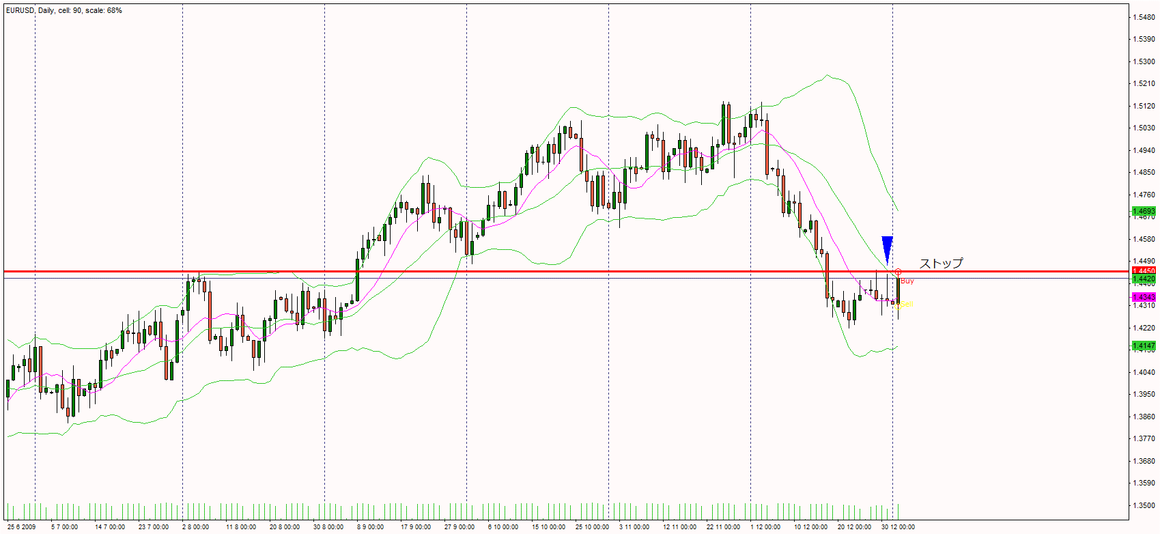
1

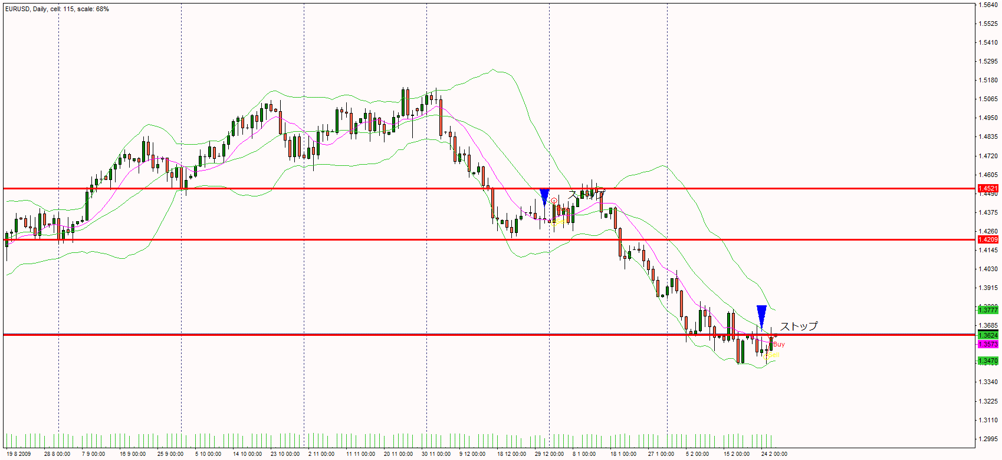
2

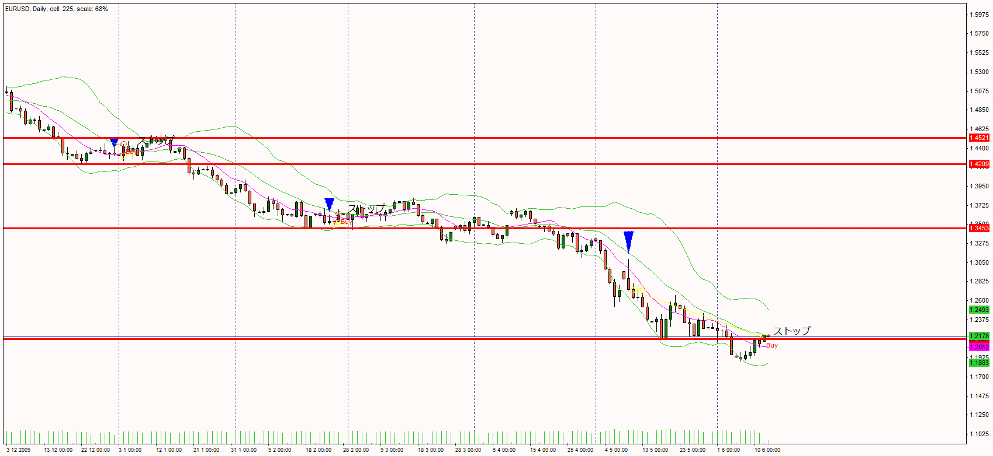
3

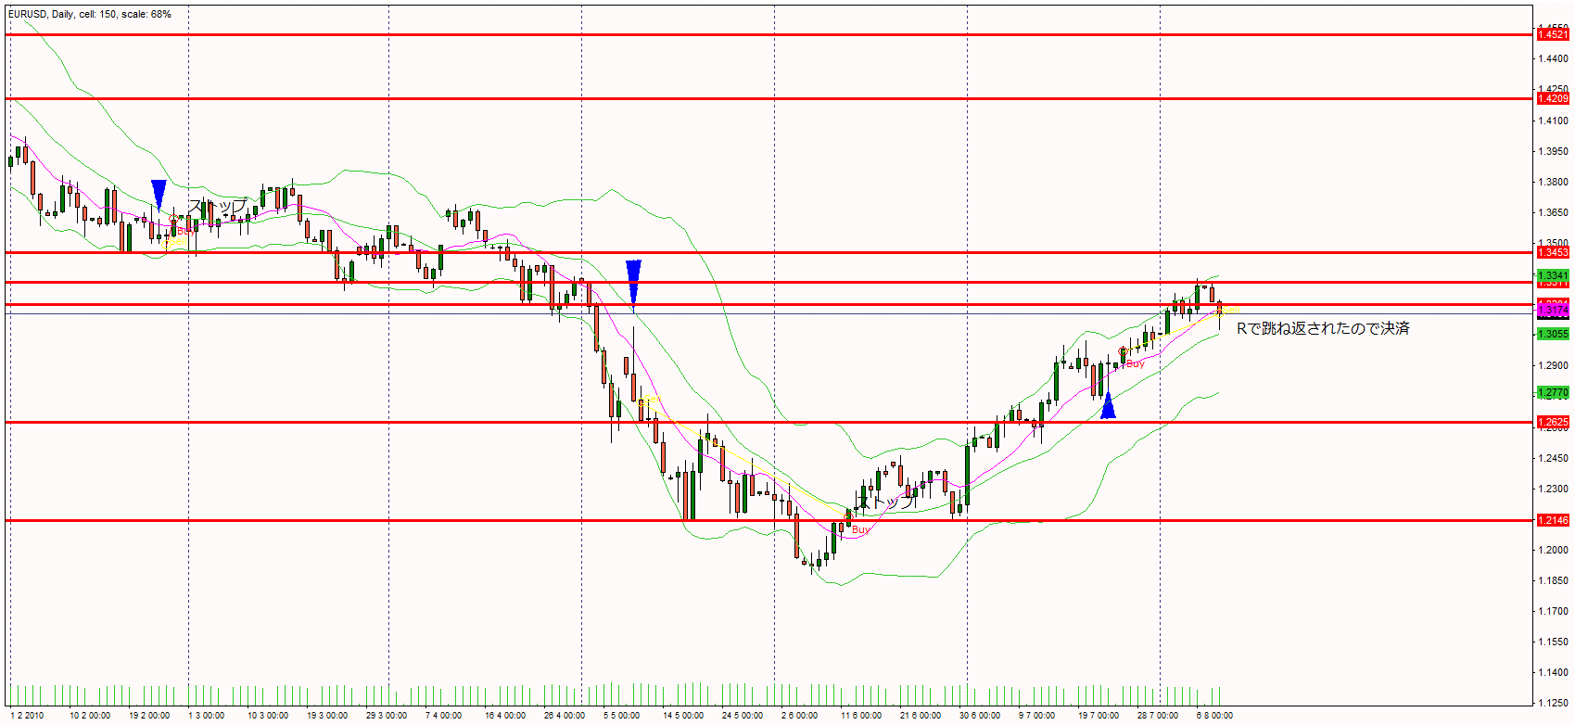
4

 | レジサポの判断が難しい。
 | テスターだと結果を見てからこの決済方法にしようと考えられる。
 | あとから見てレジサポに反応していたのはわかるけれど、リアルでやるとなるとこうはいかない。
 | 今までレジサポが破られるのを期待していたことに気が付いた。破るのが難しいからレジサポなのだということなんだ。これがわかっていなかったのかなと思う。
 | 後から週足を見たら流れは下落だった。状況が見れていなかった。

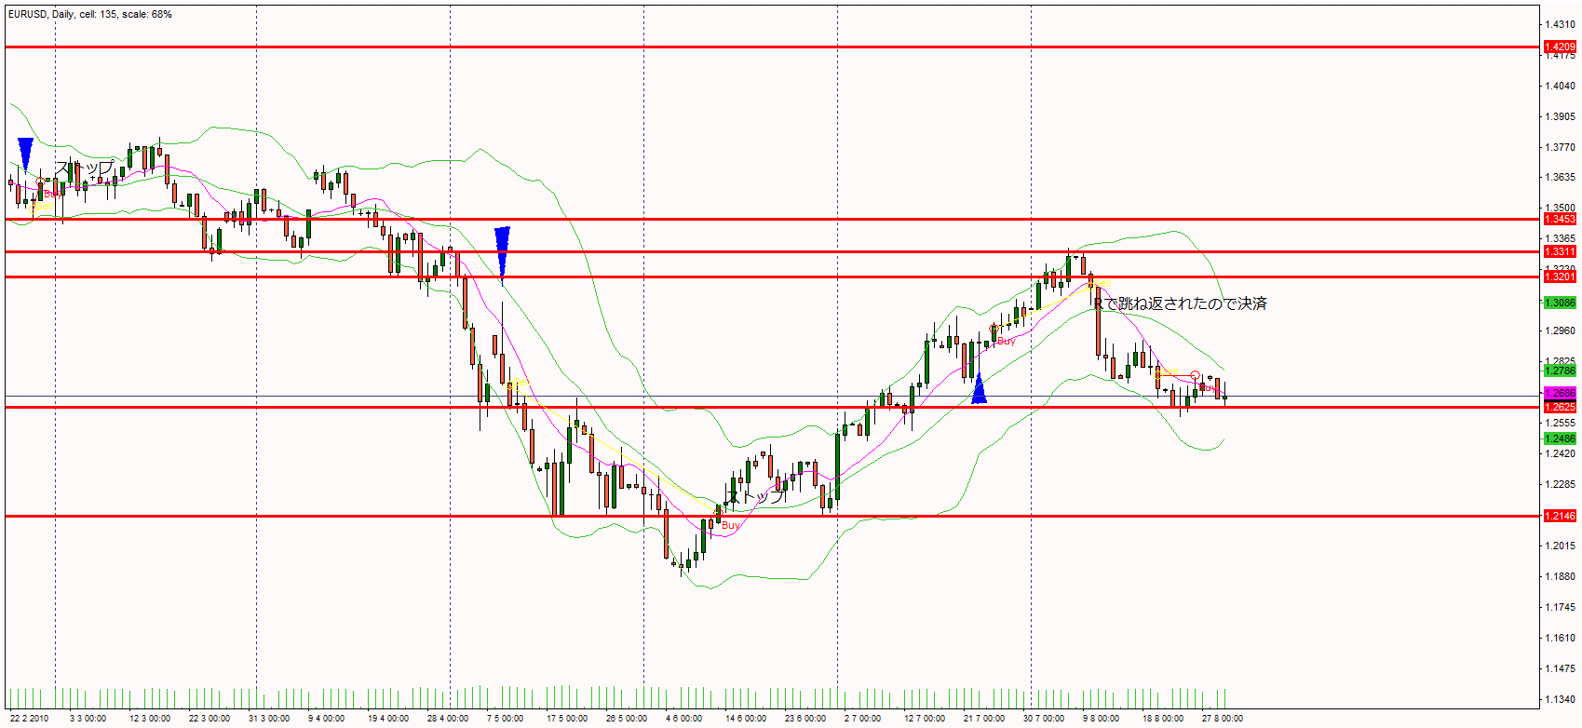
5

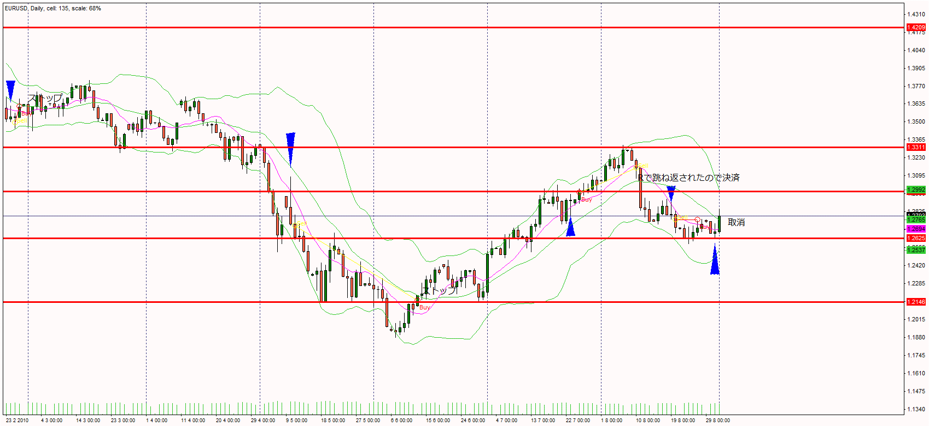
6

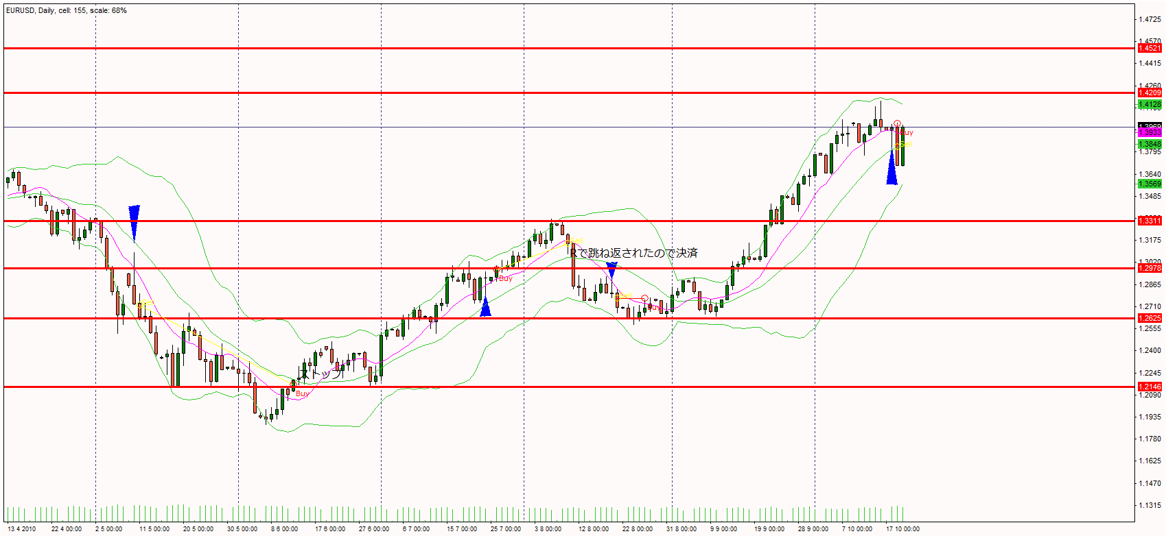
7

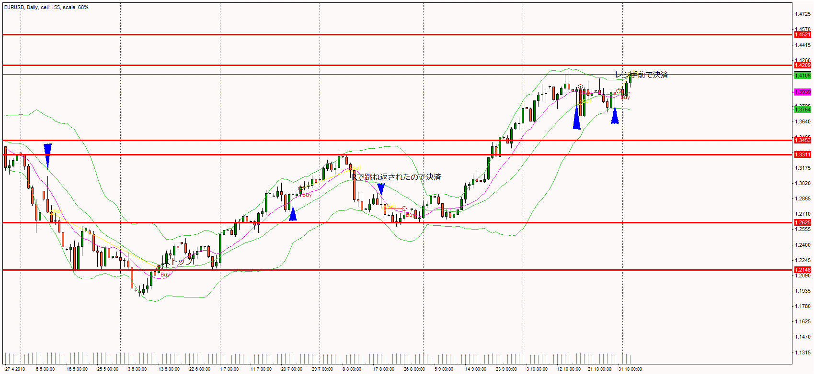
8

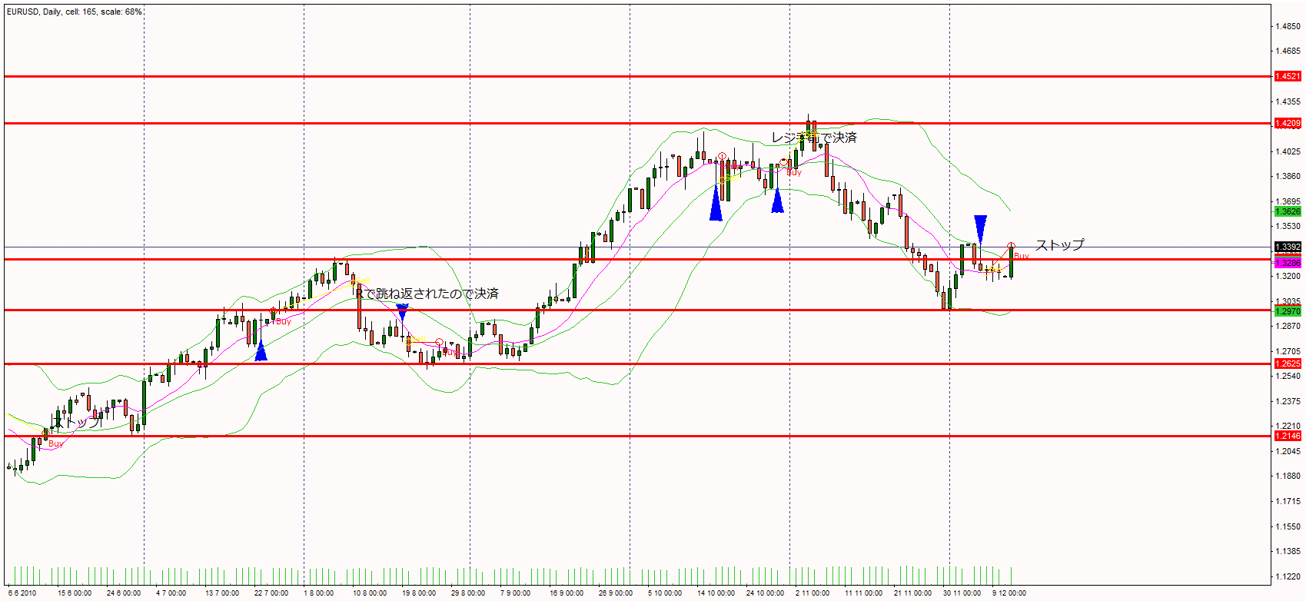
9

